1号清单-交通划线工程
1号清单-交通划线工程
工程名称：青浦区华新镇华志路北侧23-01地块交通标识工程
序号 | 图例 | 项目名称 | 特征描述 | 计量 单位 | 工程量 | 综合单价 （不含税） | 合价 （不含税） | 备注

地库交通划线工程
1001 |  | 车位线 | 1.部位:地库停车位实线(含残疾人车位加宽位置实线)； 2.材料及工艺:100mm宽白色冷涂料划线； 3.线型:实线； 4.其他:未尽事宜具体详见图纸、图集、答疑、招标文件、招标文件补遗、政府相关文件、规范等其它资料，满足验收要求； 5.工作内容包含且不限于清扫、放样、画线、护线等； | m2 | 1,337.75 |  | 0.00
1002 |  | 车行道分界线 | 1.部位:车行道中心分界线； 2.材料及工艺:150mm宽白色冷涂料划线； 3.线型:分界虚线； 4.其他:未尽事宜具体详见图纸、图集、答疑、招标文件、招标文件补遗、政府相关文件、规范等其它资料，满足验收要求； 5.工作内容包含且不限于清扫、放样、画线、护线等； | m2 | 119.25 |  | 0.00
1003 | 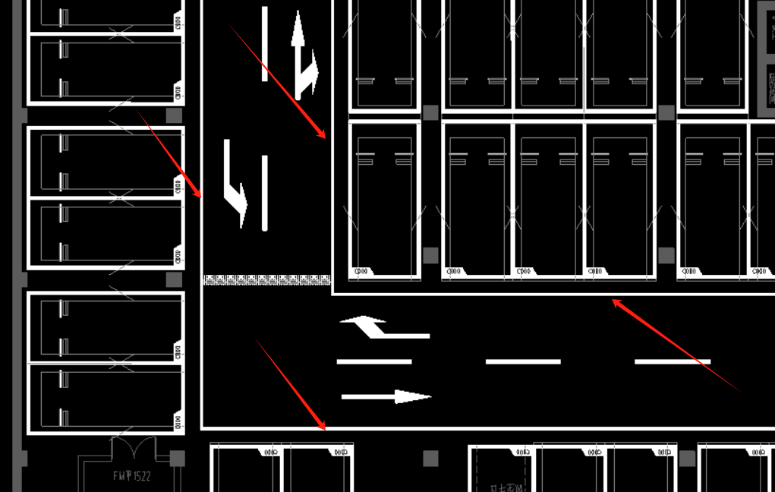 | 边缘线 | 1.部位:边缘线； 2.材料及工艺:100mm宽白色冷涂料划线； 3.线型:实线； 4.其他:未尽事宜具体详见图纸、图集、答疑、招标文件、招标文件补遗、政府相关文件、规范等其它资料，满足验收要求； 5.工作内容包含且不限于清扫、放样、画线、护线等； | m2 | 397.21 |  | 0.00
1004 |  | 地库出入口坡道 方向线及线条 | 1.部位:地库出入口坡道方向线及线条； 2.材料及工艺:60mm/100mm/200mm宽白色冷涂料划线； 3.线型:实线； 4.其他:未尽事宜具体详见图纸、图集、答疑、招标文件、招标文件补遗、政府相关文件、规范等其它资料，满足验收要求； 5.工作内容包含且不限于清扫、放样、画线、护线等； | m2 | 53.71 |  | 0.00
1005 | 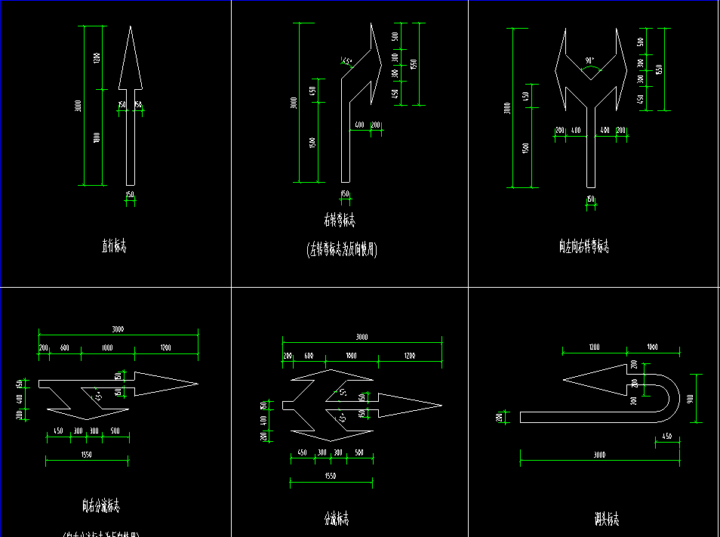 | 转向箭头标识 | 1.部位:转向箭头标识； 2.材料及工艺:白色冷涂料划线； 3.规格:长度3000mm； 4.其他:未尽事宜具体详见图纸、图集、答疑、招标文件、招标文件补遗、政府相关文件、规范等其它资料，满足验收要求； 5.工作内容包含且不限于清扫、放样、画线、护线等； | m2 | 120.63 |  | 0.00
1006 |  | 车位编号标识 | 1.部位:车位编号标识； 2.材料及工艺:白色冷涂料； 3.规格:（600mm+750mm）*250mm梯形； 4.其他:未尽事宜具体详见图纸、图集、答疑、招标文件、招标文件补遗、政府相关文件、规范等其它资料，满足验收要求； 5.工作内容包含且不限于清扫、放样、画线、护线等； | m2 | 181.41 |  | 0.00
1007 | 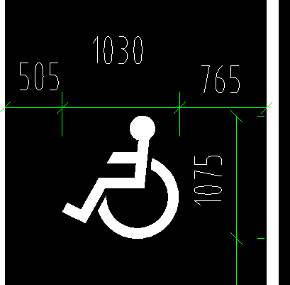 | 残疾人车位标识 | 1.部位:残疾人车位标识； 2.材料及工艺:白色冷涂料； 3.规格:宽*高 1030mm*1075mm； 4.其他:未尽事宜具体详见图纸、图集、答疑、招标文件、招标文件补遗、政府相关文件、规范等其它资料，满足验收要求； 5.工作内容包含且不限于清扫、放样、画线、护线等； | m2 | 13.29 |  | 0.00
1008 | 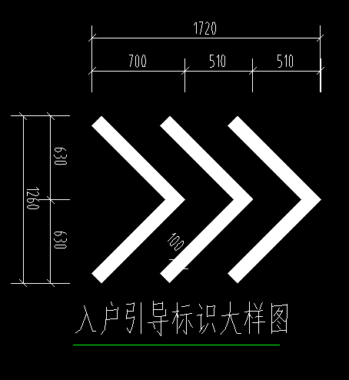 | 入户引导标识 | 1.部位:地库地面入户引导标识； 2.材料及工艺:100mm宽白色冷涂料划线； 3.规格:箭头标识 长*宽 1720mm*1260mm； 4.其他:未尽事宜具体详见图纸、图集、答疑、招标文件、招标文件补遗、政府相关文件、规范等其它资料，满足验收要求； 5.工作内容包含且不限于清扫、放样、画线、护线等； | m2 | 4.52 |  | 0.00
1009 |  | 入户地坪 【长*宽 5100*3500】 | 1.部位:入户地坪于地库车行道； 2.材料及工艺:白色冷涂料； 3.规格:长*宽 5100mm*3500mm； 4.组成描述: （1）外框线为80mm宽白色冷涂料实线； （2）1510mm高LOGO标识：图案logo，中文及英文logo； （3）470mm高“欢迎回家”标识，240mm高“WELCOMEHOME"标识； 5.其他:未尽事宜具体详见图纸、图集、答疑、招标文件、招标文件补遗、政府相关文件、规范等其它资料，满足验收要求； 6.工作内容包含且不限于清扫、放样、画线、护线等； | 个 | 29.00 |  | 0.00
1010 |  | 1#坡道玄关地坪 【长*宽 8010*3500】 | 1.部位:1#坡道玄关地坪； 2.材料及工艺:白色冷涂料； 3.规格:长*宽 8100mm*3500mm； 4.组成描述: （1）外框线为80mm宽白色冷涂料实线； （2）1020mm高LOGO标识：图案logo，中文及英文logo； （3）575mm高“欢迎回家”标识，300mm高“WELCOMEHOME"标识； 5.其他:未尽事宜具体详见图纸、图集、答疑、招标文件、招标文件补遗、政府相关文件、规范等其它资料，满足验收要求； 6.工作内容包含且不限于清扫、放样、画线、护线等； | 个 | 1.00 |  | 0.00
1011 |  | 2#坡道玄关地坪 【长*宽 4200*3500】 | 1.部位:2#坡道玄关地坪； 2.材料及工艺:白色冷涂料； 3.规格:长*宽 4200mm*3500mm； 4.组成描述: （1）外框线为80mm宽白色冷涂料实线； （2）1490mm高LOGO标识：图案logo，中文及英文logo； （3）470mm高“欢迎回家”标识，240mm高“WELCOMEHOME"标识； 5.其他:未尽事宜具体详见图纸、图集、答疑、招标文件、招标文件补遗、政府相关文件、规范等其它资料，满足验收要求； 6.工作内容包含且不限于清扫、放样、画线、护线等； | 个 | 1.00 |  | 0.00
1012 |  | 3#坡道玄关地坪 【长*宽 5100*3500】 | 1.部位:3#坡道玄关地坪； 2.材料及工艺:白色冷涂料； 3.规格:长*宽 5100mm*3500mm； 4.组成描述: （1）外框线为80mm宽白色冷涂料实线； （2）1490mm高LOGO标识：图案logo，中文及英文logo； （3）470mm高“欢迎回家”标识，240mm高“WELCOMEHOME"标识； 5.其他:未尽事宜具体详见图纸、图集、答疑、招标文件、招标文件补遗、政府相关文件、规范等其它资料，满足验收要求； 6.工作内容包含且不限于清扫、放样、画线、护线等； | 个 | 1.00 |  | 0.00
夹层交通划线
1013 |  | 归家动线 | 1.部位:归家动线于4#、18#、19#楼夹层地面； 2.材料及工艺:50mm宽白色冷涂料划线； 3.线型:实线； 4.其他:未尽事宜具体详见图纸、图集、答疑、招标文件、招标文件补遗、政府相关文件、规范等其它资料，满足验收要求； 5.工作内容包含且不限于清扫、放样、画线、护线等； | m2 | 4.54 |  | 0.00
1014 |  | 归家动线引导标识 | 1.部位:归家动线引导标识于4#、18#、19#楼夹层地面； 2.材料及工艺:白色冷涂料； 3.规格:长*宽 1900mm*300mm； 4.组成描述: （1）楼栋号标识，宽度按实际宽度； （2）250mm宽250mm高双线方向箭头标识； （3）155mm宽300mm高人物示意标识； （3）2条130mm长30mm宽实线；； 5.其他:未尽事宜具体详见图纸、图集、答疑、招标文件、招标文件补遗、政府相关文件、规范等其它资料，满足验收要求； 6.工作内容包含且不限于清扫、放样、画线、护线等； | 个 | 9.00 |  | 0.00
 | 不含税小计 |  |  | 元 |  |  | 0.00

2号清单-交通标识工程
2号清单-交通标识工程
工程名称：青浦区华新镇华志路北侧23-01地块交通标识工程
序号 | 图例 | 项目名称 | 特征描述 | 计量 单位 | 工程量 | 综合单价 （不含税） | 合价 （不含税） | 备注

2001 | 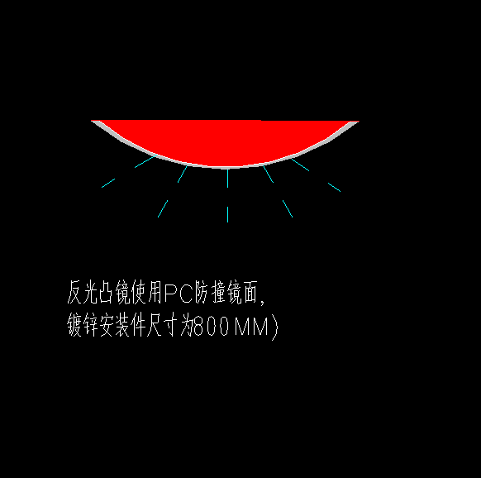 | 反光凸镜 | 1.规格：直径800mm； 2.ABS背板，铝合金边框，PC防爆镜面，镀锌安装件； 3.未尽事宜具体详见图纸、图集、答疑、招标文件、招标文件补遗、政府相关文件、规范等其它资料，满足验收要求； | 个 | 31.00 |  | 0.00
2002 | 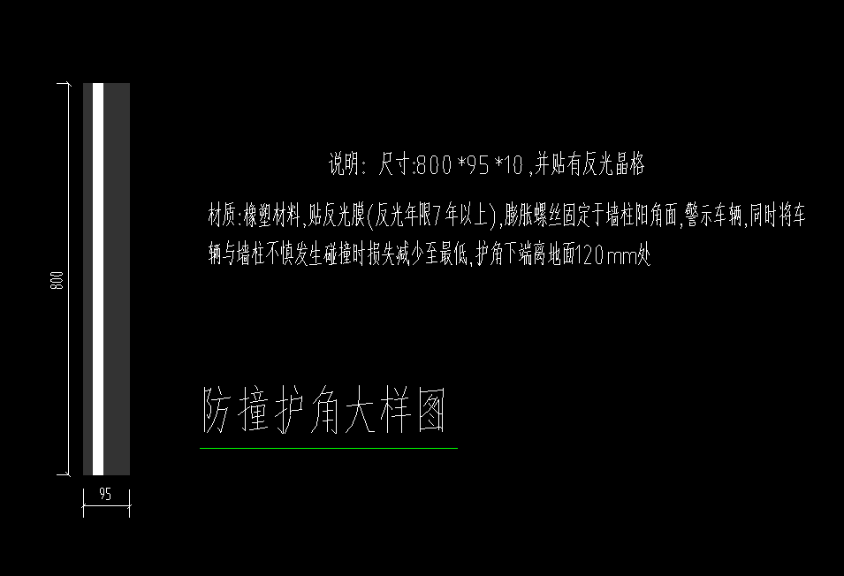 | 橡塑防撞护角 | 1.规格：高*宽*厚 800*95*10mm，黑白色并贴有反光晶格； 2.材料及特征描述:橡塑材料,贴反光膜(反光年限7年以上),膨胀螺丝固定于墙柱阳角面,警示车辆,同时将车辆与墙柱不慎发生碰撞时损失减少至最低,护角下端离地面120mm处； 3.其他:未尽事宜具体详见图纸、图集、答疑、招标文件、招标文件补遗、政府相关文件、规范等其它资料，满足验收要求； | 只 | 1,771.00 |  | 0.00
2003 | 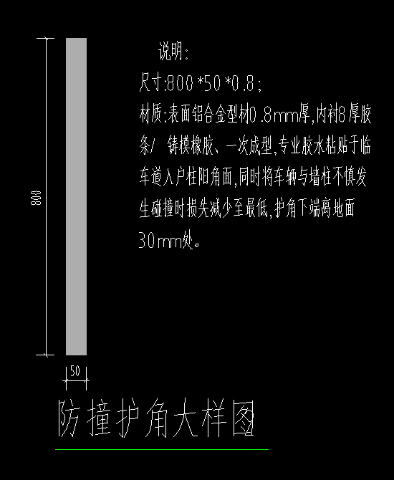 | 铝合金防撞护角 | 1.规格:高*宽*厚：800*50*0.8mm，银灰色铝合金； 2.表面铝合金型材0.8mm厚,内衬8厚胶条/ 铸模橡胶、一次成型,专业胶水粘贴于临车道入户柱阳角面,同时将车辆与墙柱不慎发生碰撞时损失减少至最低,护角下端离地面30mm处； 3.其他:未尽事宜具体详见图纸、图集、答疑、招标文件、招标文件补遗、政府相关文件、规范等其它资料，满足验收要求； | 只 | 158.00 |  | 0.00
2004 |  | 铝合金挡轮器 | 1.规格:600*65*80mm，银灰色铝合金膨胀螺栓固定； 2.其他:未尽事宜具体详见图纸、图集、答疑、招标文件、招标文件补遗、政府相关文件、规范等其它资料，满足验收要求； | 个 | 2,150.00 |  | 0.00
2005 | 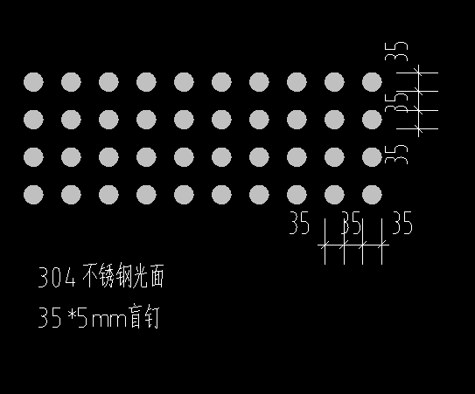 | 减速道钉 | 1.规格:直径35mm*5mm，间距35mm； 2.材质:304不锈钢光面，银灰色； 3.其他:未尽事宜具体详见图纸、图集、答疑、招标文件、招标文件补遗、政府相关文件、规范等其它资料，满足验收要求； | 只 | 15,280.00 |  | 0.00
2006 |  | 入户导视牌 | 1.规格：长*高：1200mm*180mm； 2.侧面规格：梯形 上底240mm，下底60mm，两斜边长180mm； 3.材质：1.2mm不锈钢咖色烤漆，折盒； 4.图文信息激光镂空，内衬2mm透光亚克力板,内置LED灯源； 5.字体:方正准圆简体，字高70mm； 6.要求:导视吊牌为不锈钢烤漆制作箱体，具体制作工艺由专业厂家二次深化； 7.其他:未尽事宜具体详见图纸、图集、答疑、招标文件、招标文件补遗、政府相关文件、规范等其它资料，满足验收要求； | 块 | 28.00 |  | 0.00
2007 |  | 行车导视牌 | 1.规格:长*高 2500mm*250mm； 2.侧面规格：梯形 上底310mm，下底60mm，两斜边长250mm； 3.材质：1.2mm不锈钢咖色烤漆，折盒； 4.图文信息激光镂空，内衬2mm透光亚克力板,内置LED灯源； 5.字体:方正准圆简体，字高100mm； 6.要求:导视吊牌为不锈钢烤漆制作箱体，具体制作工艺由专业厂家二次深化； 7.其他:未尽事宜具体详见图纸、图集、答疑、招标文件、招标文件补遗、政府相关文件、规范等其它资料，满足验收要求； | 块 | 31.00 |  | 0.00
2008 |  | 车位牌 | 1.规格:长*高 500mm*200mm； 2.材质：1.2mm不锈钢咖色烤漆； 3.图文信息丝网印刷； 4.3mm透明亚克力插槽，内容印刷替换； 5.字体为方正准圆简体，高20mm； 6.要求:具体制作工艺由专业厂家二次深化； 7.其他:未尽事宜具体详见图纸、图集、答疑、招标文件、招标文件补遗、政府相关文件、规范等其它资料，满足验收要求； | 块 | 1,075.00 |  | 0.00
 | 不含税小计 |  |  | 元 |  |  | 0.00

3号清单-地库墙面彩绘工程
3号清单-地库墙面彩绘工程
工程名称：青浦区华新镇华志路北侧23-01地块交通标识工程
序号 | 图例 | 项目名称 | 特征描述 | 计量 单位 | 工程量 | 综合单价 （不含税） | 合价 （不含税） | 备注

地库柱面彩绘
3001 | 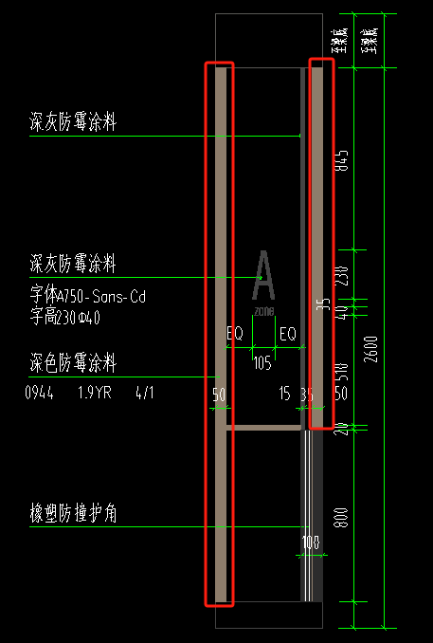 | 柱面50mm宽线条 于A区/C区非人防 | 1.部位:A区/C区非人防 邻车道柱面线条 2.线条宽度:50mm宽 3.油漆品种:0944 1.9YR4/1 深色防霉涂料，色号以CBCC中国建筑色卡为依据 4.刷漆遍数:2遍，清漆+调和漆 5.基层类型 :底色防霉涂料（其他单位施工） 6.基层清理:基层清理修补至表面无灰尘、油渍、污垢,且表面光滑,钉眼已用腻子填平,打磨光滑； 7.其他:未尽事宜具体详见图纸、图集、答疑、招标文件、招标文件补遗、政府相关文件、规范等其它资料，满足验收要求； | m | 2,361.28 |  | 0.00
3002 | 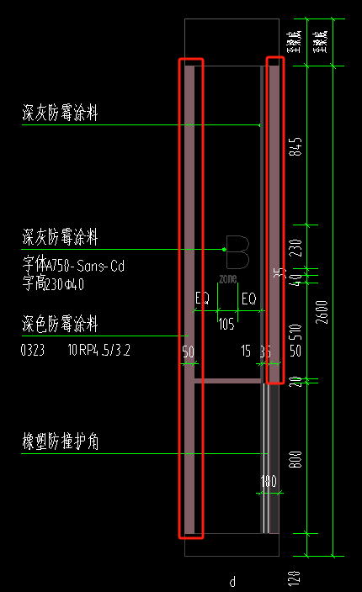 | 柱面50mm宽线条 于B区 | 1.部位:B区 邻车道柱面线条 2.线条宽度:50mm宽 3.油漆品种:0323 10RP4.5/3.2 深色防霉涂料，色号以CBCC中国建筑色卡为依据 4.刷漆遍数:2遍，清漆+调和漆 5.基层类型:底色防霉涂料（其他单位施工） 6.基层清理:基层清理修补至表面无灰尘、油渍、污垢,且表面光滑,钉眼已用腻子填平,打磨光滑； 7.其他:未尽事宜具体详见图纸、图集、答疑、招标文件、招标文件补遗、政府相关文件、规范等其它资料，满足验收要求； | m | 2,120.64 |  | 0.00
3003 | 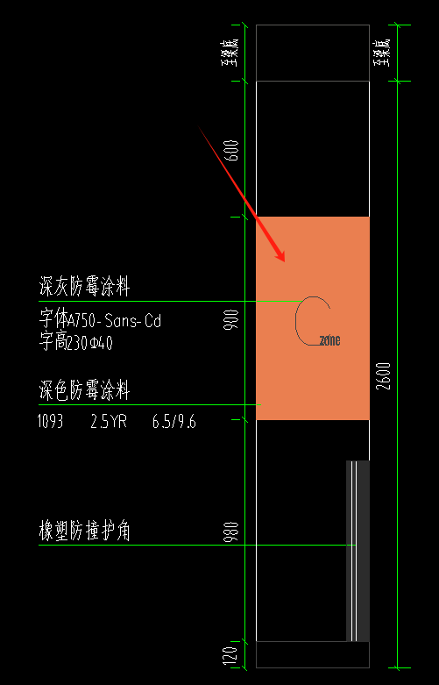 | 柱面深色防霉涂料 于C区人防 | 1.部位:C区人防 柱子四周900mm高 2.油漆品种:1093 2.5YR 6.5/9.6 深色防霉涂料，色号以CBCC中国建筑色卡为依据 3.刷漆遍数:2遍，清漆+调和漆 4.基层类型:底色防霉涂料（其他单位施工） 5.基层清理:基层清理修补至表面无灰尘、油渍、污垢,且表面光滑,钉眼已用腻子填平,打磨光滑； 6.其他:未尽事宜具体详见图纸、图集、答疑、招标文件、招标文件补遗、政府相关文件、规范等其它资料，满足验收要求； | m2 | 151.20 |  | 0.00
3004 | 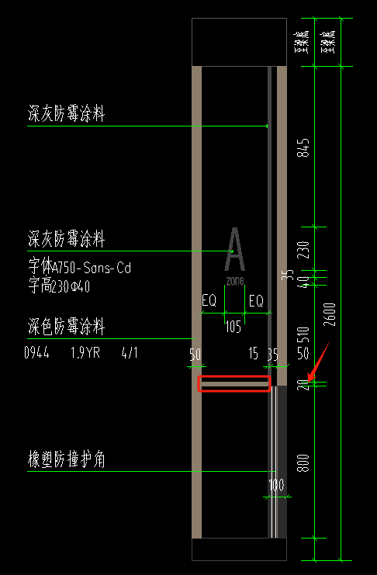 | 柱面20mm宽线条 于A区/C区非人防 | 1.部位:A区/C区非人防 邻车道柱面线条 2.线条宽度:20mm宽 3.油漆品种:0944 1.9YR4/1 深色防霉涂料，色号以CBCC中国建筑色卡为依据 4.刷漆遍数:2遍，清漆+调和漆 5.基层类型:底色防霉涂料（其他单位施工） 6.基层清理:基层清理修补至表面无灰尘、油渍、污垢,且表面光滑,钉眼已用腻子填平,打磨光滑； 7.其他:未尽事宜具体详见图纸、图集、答疑、招标文件、招标文件补遗、政府相关文件、规范等其它资料，满足验收要求； | m | 109.90 |  | 0.00
3005 | 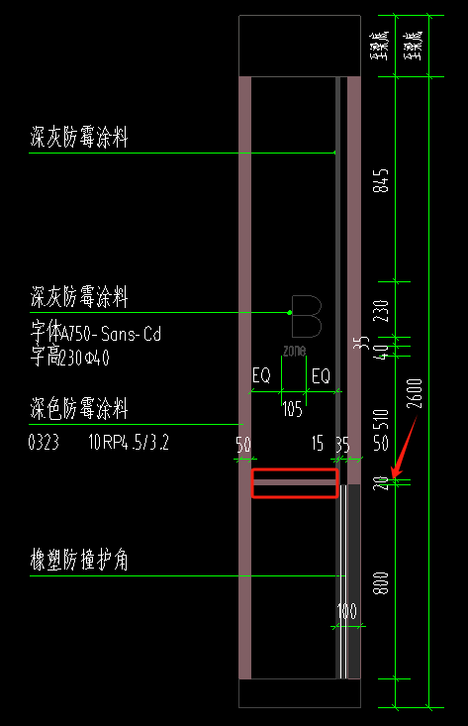 | 柱面20mm宽线条 于B区 | 1.部位:B区 邻车道柱面线条 2.线条宽度:20mm宽 3.油漆品种:0323 10RP4.5/3.2 深色防霉涂料，色号以CBCC中国建筑色卡为依据 4.刷漆遍数:2遍，清漆+调和漆 5.基层类型:底色防霉涂料（其他单位施工） 6.基层清理:基层清理修补至表面无灰尘、油渍、污垢,且表面光滑,钉眼已用腻子填平,打磨光滑； 7.其他:未尽事宜具体详见图纸、图集、答疑、招标文件、招标文件补遗、政府相关文件、规范等其它资料，满足验收要求； | m | 98.70 |  | 0.00
3006 | 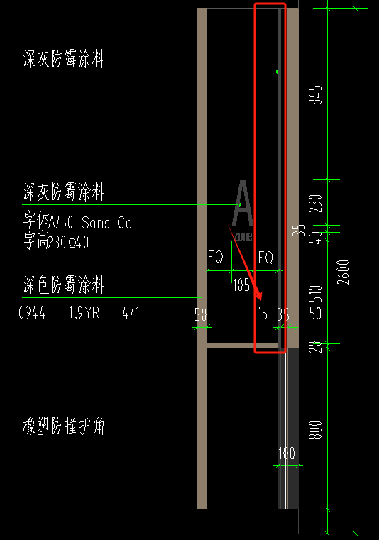 | 柱面15mm宽线条 | 1.部位:A区/B区/C区非人防 邻车道柱面线条 2.线条宽度:15mm宽 3.油漆品种:1714 N3.75 深灰防霉涂料，色号以CBCC中国建筑色卡为依据 4.刷漆遍数:2遍，清漆+调和漆 5.基层类型:底色防霉涂料（其他单位施工） 6.基层清理:基层清理修补至表面无灰尘、油渍、污垢,且表面光滑,钉眼已用腻子填平,打磨光滑； 7.其他:未尽事宜具体详见图纸、图集、答疑、招标文件、招标文件补遗、政府相关文件、规范等其它资料，满足验收要求； | m | 1,478.08 |  | 0.00
3007 | 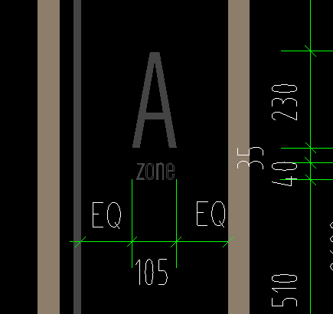 | 柱面字体：区位文字 | 1.部位:柱面 2.材料品种:1714 N3.75 深灰防霉涂料，色号以CBCC中国建筑色卡为依据 3.类型:丝网印刷2遍以上 4.规格尺寸: （1）A/B/C区位字母宽*高：105mm*230mm； （2）ZONE字母宽*高：105mm*40mm； 5.基层类型:底色防霉涂料（其他单位施工） 6.基层清理:基层清理修补至表面无灰尘、油渍、污垢,且表面光滑,钉眼已用腻子填平,打磨光滑； 7.其他:未尽事宜具体详见图纸、图集、答疑、招标文件、招标文件补遗、政府相关文件、规范等其它资料，满足验收要求； | 个 | 764.00 |  | 0.00
3008 |  | 柱面图案LOGO 于A区/C区非人防 | 1.部位:A区/C区非人防 柱面图案LOGO 2.材料品种:0944 1.9YR4/1 深色防霉涂料，色号以CBCC中国建筑色卡为依据 3.类型:丝网印刷2遍以上 4.规格尺寸:图案LOGO 宽*高：245mm*200mm； 5.基层类型:底色防霉涂料（其他单位施工） 6.基层清理:基层清理修补至表面无灰尘、油渍、污垢,且表面光滑,钉眼已用腻子填平,打磨光滑； 7.其他:未尽事宜具体详见图纸、图集、答疑、招标文件、招标文件补遗、政府相关文件、规范等其它资料，满足验收要求； | 个 | 94.00 |  | 0.00
3009 |  | 柱面图案LOGO 于B区 | 1.部位:B区 柱面图案LOGO 2.材料品种:0323 10RP4.5/3.2 深色防霉涂料，色号以CBCC中国建筑色卡为依据 3.类型:丝网印刷2遍以上 4.规格尺寸:图案LOGO 宽*高：245mm*200mm； 5.基层类型:底色防霉涂料（其他单位施工） 6.基层清理:基层清理修补至表面无灰尘、油渍、污垢,且表面光滑,钉眼已用腻子填平,打磨光滑； 7.其他:未尽事宜具体详见图纸、图集、答疑、招标文件、招标文件补遗、政府相关文件、规范等其它资料，满足验收要求； | 个 | 70.00 |  | 0.00
3010 |  | 柱面中英文LOGO 于A区/C区非人防 | 1.部位:A区/C区非人防 柱面中英文LOGO 2.材料品种:0944 1.9YR4/1 深色防霉涂料，色号以CBCC中国建筑色卡为依据 3.类型:丝网印刷2遍以上 4.规格尺寸:中文logo宽245mm，英文logo柱宽均匀分布，整体高度75mm； 5.基层类型:底色防霉涂料（其他单位施工） 6.基层清理:基层清理修补至表面无灰尘、油渍、污垢,且表面光滑,钉眼已用腻子填平,打磨光滑； 7.其他:未尽事宜具体详见图纸、图集、答疑、招标文件、招标文件补遗、政府相关文件、规范等其它资料，满足验收要求； | 个 | 63.00 |  | 0.00
3011 |  | 柱面中英文LOGO 于B区 | 1.部位:B区 柱面中英文LOGO 2.材料品种:0323 10RP4.5/3.2 深色防霉涂料，色号以CBCC中国建筑色卡为依据 3.类型:丝网印刷2遍以上 4.规格尺寸:中文logo宽245mm，英文logo柱宽均匀分布，整体高度75mm； 5.基层类型:底色防霉涂料（其他单位施工） 6.基层清理:基层清理修补至表面无灰尘、油渍、污垢,且表面光滑,钉眼已用腻子填平,打磨光滑； 7.其他:未尽事宜具体详见图纸、图集、答疑、招标文件、招标文件补遗、政府相关文件、规范等其它资料，满足验收要求； | 个 | 70.00 |  | 0.00
地库墙面彩绘
3012 |  | 普通墙面10mm宽线条 于A区/C区非人防 | 1.部位:A区/C区非人防 普通墙面线条 2.线条宽度:10mm宽，每间隔1500mm一条 3.油漆品种:0944 1.9YR4/1 深色防霉涂料，色号以CBCC中国建筑色卡为依据 4.刷漆遍数:2遍，清漆+调和漆 5.基层类型:底色防霉涂料（其他单位施工） 6.基层清理:基层清理修补至表面无灰尘、油渍、污垢,且表面光滑,钉眼已用腻子填平,打磨光滑； 7.其他:未尽事宜具体详见图纸、图集、答疑、招标文件、招标文件补遗、政府相关文件、规范等其它资料，满足验收要求； | m | 2,564.32 |  | 0.00
3013 |  | 普通墙面10mm宽线条 于B区 | 1.部位:B区 普通墙面线条 2.线条宽度:10mm宽，每间隔1500mm一条 3.油漆品种:0323 10RP4.5/3.2 深色防霉涂料，色号以CBCC中国建筑色卡为依据 4.刷漆遍数:2遍，清漆+调和漆 5.基层类型:底色防霉涂料（其他单位施工） 6.基层清理:基层清理修补至表面无灰尘、油渍、污垢,且表面光滑,钉眼已用腻子填平,打磨光滑； 7.其他:未尽事宜具体详见图纸、图集、答疑、招标文件、招标文件补遗、政府相关文件、规范等其它资料，满足验收要求； | m | 1,713.68 |  | 0.00
3014 |  | 特殊墙面LOGO 于A区/C区非人防 | 1.部位:A区/C区非人防 特殊墙面图案及中英文LOGO 2.材料品种:0944 1.9YR4/1 深色防霉涂料，色号以CBCC中国建筑色卡为依据 3.类型:丝网印刷2遍以上 4.规格尺寸:LOGO整体 宽*高：950mm*700mm； 5.基层类型:底色防霉涂料（其他单位施工） 6.基层清理:基层清理修补至表面无灰尘、油渍、污垢,且表面光滑,钉眼已用腻子填平,打磨光滑； 7.其他:未尽事宜具体详见图纸、图集、答疑、招标文件、招标文件补遗、政府相关文件、规范等其它资料，满足验收要求； | 个 | 23.00 |  | 0.00
3015 |  | 特殊墙面LOGO 于B区 | 1.部位:B区 特殊墙面图案及中英文LOGO 2.材料品种:0323 10RP4.5/3.2 深色防霉涂料，色号以CBCC中国建筑色卡为依据 3.类型:丝网印刷2遍以上 4.规格尺寸:LOGO整体 宽*高：950mm*700mm； 5.基层类型:底色防霉涂料（其他单位施工） 6.基层清理:基层清理修补至表面无灰尘、油渍、污垢,且表面光滑,钉眼已用腻子填平,打磨光滑； 7.其他:未尽事宜具体详见图纸、图集、答疑、招标文件、招标文件补遗、政府相关文件、规范等其它资料，满足验收要求； | 个 | 18.00 |  | 0.00
3016 |  | 特殊墙面LOGO 于C区人防 | 1.部位:C区人防 特殊墙面图案及中英文LOGO 2.材料品种:白色防霉涂料 3.类型:丝网印刷2遍以上 4.规格尺寸:LOGO整体 宽*高：950mm*700mm； 5.基层类型:底色防霉涂料（其他单位施工） 6.基层清理:基层清理修补至表面无灰尘、油渍、污垢,且表面光滑,钉眼已用腻子填平,打磨光滑； 7.其他:未尽事宜具体详见图纸、图集、答疑、招标文件、招标文件补遗、政府相关文件、规范等其它资料，满足验收要求； | 个 | 9.00 |  | 0.00
3017 |  | 掉头墙面30mm宽线条 于A区/C区非人防 | 1.部位:A区/C区非人防 掉头墙面横向线条 2.线条宽度:30mm宽 3.油漆品种:0944 1.9YR4/1 深色防霉涂料，色号以CBCC中国建筑色卡为依据 4.刷漆遍数:2遍，清漆+调和漆 5.基层类型:底色防霉涂料（其他单位施工） 6.基层清理:基层清理修补至表面无灰尘、油渍、污垢,且表面光滑,钉眼已用腻子填平,打磨光滑； 7.其他:未尽事宜具体详见图纸、图集、答疑、招标文件、招标文件补遗、政府相关文件、规范等其它资料，满足验收要求； | m | 11.11 |  | 0.00
3018 |  | 掉头墙面深色防霉涂料 于A区/C区非人防 | 1.部位:A区/C区非人防 掉头墙面箭头标识底面涂料 2.油漆品种:0944 1.9YR4/1 深色防霉涂料，色号以CBCC中国建筑色卡为依据 3.刷漆遍数:2遍，清漆+调和漆 4.基层类型:底色防霉涂料（其他单位施工） 5.基层清理:基层清理修补至表面无灰尘、油渍、污垢,且表面光滑,钉眼已用腻子填平,打磨光滑； 6.其他:未尽事宜具体详见图纸、图集、答疑、招标文件、招标文件补遗、政府相关文件、规范等其它资料，满足验收要求； | m2 | 18.60 |  | 0.00
3019 |  | 掉头墙面东方明珠图案 于A区/C区非人防 | 1.部位:A区/C区非人防 掉头墙面东方明珠图案 2.材料品种:0944 1.9YR4/1 深色防霉涂料，色号以CBCC中国建筑色卡为依据 3.类型:丝网印刷2遍以上 4.规格尺寸:图案整体 宽*高：2950mm*1590mm； 5.基层类型:底色防霉涂料（其他单位施工） 6.基层清理:基层清理修补至表面无灰尘、油渍、污垢,且表面光滑,钉眼已用腻子填平,打磨光滑； 7.其他:未尽事宜具体详见图纸、图集、答疑、招标文件、招标文件补遗、政府相关文件、规范等其它资料，满足验收要求； | 个 | 5.00 |  | 0.00
3020 |  | 掉头墙面箭头标识 于A区/C区非人防 | 1.部位:A区/C区非人防 掉头墙面箭头标识 2.材料品种:白色防霉涂料 3.类型:丝网印刷2遍以上 4.规格尺寸:宽*高：720mm*900mm； 5.基层类型:0944 1.9YR4/1 深色防霉涂料 6.其他:未尽事宜具体详见图纸、图集、答疑、招标文件、招标文件补遗、政府相关文件、规范等其它资料，满足验收要求； | 个 | 5.00 |  | 0.00
3021 |  | 掉头墙面文字标识 于A区/C区非人防 | 1.部位:A区/C区非人防 掉头墙面文字标识 2.材料品种:白色防霉涂料 3.类型:丝网印刷2遍以上 4.规格尺寸:宽*高：855mm*150mm； 5.基层类型:0944 1.9YR4/1 深色防霉涂料 6.其他:未尽事宜具体详见图纸、图集、答疑、招标文件、招标文件补遗、政府相关文件、规范等其它资料，满足验收要求； | 个 | 5.00 |  | 0.00
3022 |  | 掉头墙面箭头标识 于C区人防 | 1.部位:C区人防 掉头墙面箭头标识 2.材料品种:1093 2.5YR 6.5/9.6 深色防霉涂料，色号以CBCC中国建筑色卡为依据 3.类型:丝网印刷2遍以上 4.规格尺寸:宽*高：720mm*900mm； 5.基层类型:底色防霉涂料（其他单位施工） 6.基层清理:基层清理修补至表面无灰尘、油渍、污垢,且表面光滑,钉眼已用腻子填平,打磨光滑； 7.其他:未尽事宜具体详见图纸、图集、答疑、招标文件、招标文件补遗、政府相关文件、规范等其它资料，满足验收要求； | 个 | 3.00 |  | 0.00
3023 |  | 掉头墙面文字标识 于C区人防 | 1.部位:C区人防 掉头墙面文字标识 2.材料品种:1093 2.5YR 6.5/9.6 深色防霉涂料，色号以CBCC中国建筑色卡为依据 3.类型:丝网印刷2遍以上 4.规格尺寸:宽*高：855mm*150mm； 5.基层类型:底色防霉涂料（其他单位施工） 6.基层清理:基层清理修补至表面无灰尘、油渍、污垢,且表面光滑,钉眼已用腻子填平,打磨光滑； 7.其他:未尽事宜具体详见图纸、图集、答疑、招标文件、招标文件补遗、政府相关文件、规范等其它资料，满足验收要求； | 个 | 3.00 |  | 0.00
夹层墙面彩绘
3024 |  | 墙面10mm宽线条 于夹层 | 1.部位:4#、18#、19#楼夹层墙面 2.线条宽度:10mm宽，每1500mm一条 3.油漆品种:0944 1.9YR4/1 深色防霉涂料，色号以CBCC中国建筑色卡为依据 4.刷漆遍数:2遍，清漆+调和漆 5.基层类型:底色防霉涂料（其他单位施工） 6.基层清理:基层清理修补至表面无灰尘、油渍、污垢,且表面光滑,钉眼已用腻子填平,打磨光滑； 7.其他:未尽事宜具体详见图纸、图集、答疑、招标文件、招标文件补遗、政府相关文件、规范等其它资料，满足验收要求； | m | 838.50 |  | 0.00
3025 |  | 墙面LOGO 于夹层 | 1.部位:4#、18#、19#楼夹层墙面LOGO 2.材料品种:0944 1.9YR4/1 深色防霉涂料，色号以CBCC中国建筑色卡为依据 3.类型:丝网印刷2遍以上 4.规格尺寸:LOGO整体 宽*高：950mm*700mm；每5米设置 5.基层类型:底色防霉涂料（其他单位施工） 6.基层清理:基层清理修补至表面无灰尘、油渍、污垢,且表面光滑,钉眼已用腻子填平,打磨光滑； 7.其他:未尽事宜具体详见图纸、图集、答疑、招标文件、招标文件补遗、政府相关文件、规范等其它资料，满足验收要求； | 个 | 99.00 |  | 0.00
 | 不含税小计 |  |  | 元 |  |  | 0.00

